Sheet1
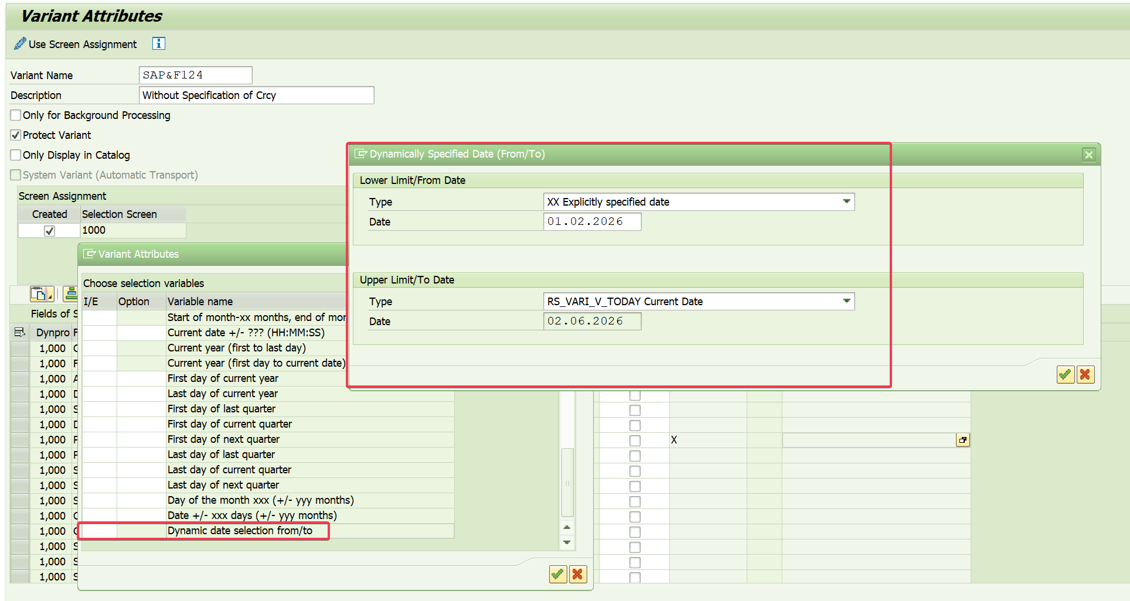
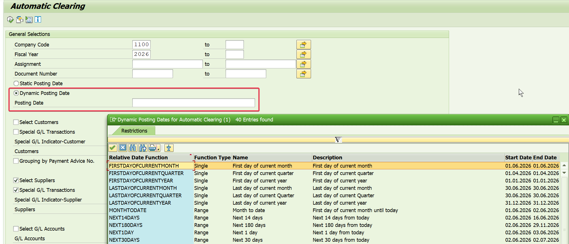
Tcode | Mô tả
SO23 | Distribution List |  | Steps | 1. Tạo Distribution List & Check Inbox nếu cần nhận thông báo Job chạy hàng ngày
SBWP | Inbox |  |  | 2. Tạo Variant cho F.13 & chạy thử để đảm bảo KQ chính xác
F.13 | Auto clearing | (Program SAPF124) |  | 3. Tạo Job chạy thử để đảm bảo KQ chính xác
SM36 | Create Background Job |  |  | 4. Tạo Job theo thời gian mong muốn (Lưu ý thời gian Job chạy lần đầu để biết thời gian tiếp theo Job chạy khi nào)
SM37 | Check Background Job |  |  | 5. Dừng Job / Sửa Job theo mong muốn
 |  |  |  |  | Scheduled (Có Step) -> Released (Có thời gian) -> Ready (Sẵn sàng được chạy) -> Active -> Finished/Canceled

F.13 S4HANA 2025
# Bổ sung lựa chọn Dynamic Start/End Date khi save Variant |  |  |  |  |  | # Bổ sung Dynamic Posting Date ở Selection Screen

